상품제안서
6p 카놀라유2병+ 사조참치2+ 라이트팜2 명절 선물 세트/ 스팸 해바라기유 식용유 설선물 햄선물 햄세트 추석 | 상품코드: F30078

 |  |  |  |  |  |  | 02-412-0044 | www.easy1.co.kr
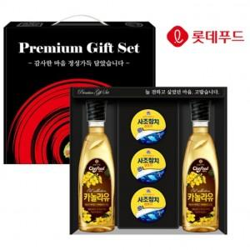

【상세/제작정보】 | 입고일에따라 디자인 변경 될수도 있습니다

【인쇄/포장옵션】 | / 포장불가능

【공급단가】 | 수량 | 50~ | 100~ | 500~ | 1,000~ | 2,000~
*VAT별도 | 단가 | 17,370원 | 17,090원 | 16,680원 | 16,260원 | 15,980원

【상품 URL】 | https://dev.easy1.co.kr:443/src/goods_detail.php?gdno=30078

